სპეც ფეხსაცმელები
2023 წლის სატენდერო პოზიციები და რაოდენობები |  |  |  |  |  |  |  |  | ზომები
N | დასახელება | დამატებითი აღწერილობა | რ-ბა | განზ. | GWP | RWC | GST | SENG | 36 | 37 | 38 | 39 | 40 | 41 | 42 | 43 | 44 | 45 | 46 | 47 | 48
1 | სპეც. ფეხსაცმელი | EN ISO 20345 ან ANSI Z41-1; დაცვის ხარისხი S3. მაღალყელიანი სპეცფეხსაცმელი. ზედაპირი - წყალმედეგი ნატურალური ტყავი, რკინის დამცავი ცხვირით და რკინის დამცავი საქუსარით. რკინით დაცული ფრაგმენტები - რბილი, გასქელებული. ენა - წყალგამძელ ტყავი; სარჩული - არამოქსოვილი, სუნთქვადი. ძირი - ორმაგი პოლიურეთანი გახვრეტის საწინააღმდეგო ფრაგმენტით (მაგ. მეტალის), მოცურების საწინააღმდეგო, ზეთის, ბენზინის და ქიმიური გამძლე, ანტისტატიკური. ქუსლი - ამორტიზებული. ფეხსაცმელი თასმებზე; | 1,926 | წყვილი | 1677 | 202 | 41 | 6 | 2 | 2 | 2 | 9 | 92 | 286 | 586 | 574 | 208 | 116 | 45 | 4 | 0 | 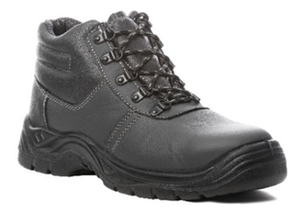
2 | რეზინის ჩექმა დაბალყელიანი | EN ISO 20345 ან ANSI Z41-1; დაცვის ხარისხი S5. მაღალყელიანი რეზინის ჩექმა (ბოტი). ზედაპირი - წყალმედეგი, რკინის დამცავი ცხვირით და რკინის დამცავი საქუსარით. რკინით დაცული ფრაგმენტები - რბილი, გასქელებული. სარჩული - არამოქსოვილი, სუნთქვადი. ძირი - ანტი პორფირაციული, გახვრეტის საწინააღმდეგო ფრაგმენტით (მაგ. მეტალის), მოცურების საწინააღმდეგო, ზეთის, ბენზინის და ქიმიური გამძლე. ქუსლი - ამორტიზებული (ენერგიის მშთანთქმელი). | 1,284 | წყვილი | 1136 | 103 | 39 | 6 | 0 | 0 | 0 | 9 | 51 | 163 | 407 | 391 | 134 | 92 | 34 | 3 | 0 | 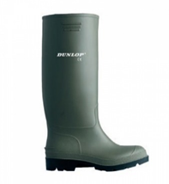
3 | რეზინის ჩექმა მაღალყელიანი | მყარი მიმაგრებით, სქელი რეზინით | 304 | წყვილი | 258 | 24 | 20 | 2 | 0 | 0 | 0 | 8 | 9 | 72 | 101 | 72 | 37 | 3 | 2 | 0 | 0 | 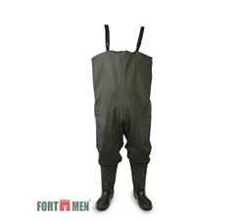
4 | წყალგაუმტარი კომბინიზონი | მყარი მიმაგრებით, სქელი რეზინით, | 438 | ცალი | 403 | 24 | 10 | 1 | 0 | 0 | 0 | 17 | 31 | 54 | 84 | 114 | 71 | 38 | 27 | 2 | 0 | 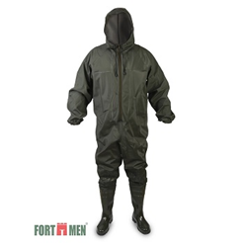
5 | წაღები ლითონის ცხვირით | შემდუღებლის სპეცფეხსაცმელი - ცეცხლგამძლე, მაღალყელიანი, თასმების გარეშე, დათბილვის გარეშე. EN ISO 20345 ან ANSI Z41-1; დაცვის ხარისხი S3. ზედაპირი - წყალმედეგი ნატურალური ტყავი, რკინის დამცავი ცხვირით და რკინის დამცავი საქუსარით. რკინით დაცული ფრაგმენტები - რბილი, გასქელებული. ძირი - ორმაგი პოლიურეთანი გახვრეტის საწინააღმდეგო ფრაგმენტით (მაგ. მეტალის), მოცურების საწინააღმდეგო, ზეთის, ბენზინის და ქიმიური გამძლე, ანტისტატიკური. ქუსლი - ამორტიზებული. | 59 | წყვილი | 54 | 4 | 1 | 0 | 0 | 0 | 0 | 0 | 2 | 11 | 21 | 15 | 6 | 3 | 1 | 0 | 0 | 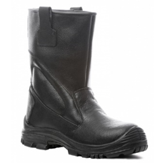
6 | ფეხსაცმელი ქიმიური (სქელ ძირზე) ჩექმა | EN 943-1 (Chemical protective clothing); EN 13832-3; სახიფათო ქიმიური ნივთიერების მედეგობით. ფეხსაცმლის ცხვირი და ქუსლი დაცული რკინით, ტენიოანობისგან დამცავი ფუნქციით, მარტივად რეცხვადი, რეზინა - 30 %-ზე მეტი PVC/ნიტილი. მოცურების საწინააღმდეგო - სტანდარეტების - EN 13287 SRA და SATRA TM144 შესაბამისად. მაღალყელიანი და გაჭრა/დაზიანებისგან დაცული. ქროლის მიმართ მდგრადი, სითბოსა და ყინვის მიმართ მდგრადი, ენერგიის ამსხლეტი. | 3 | წყვილი | 3 | 0 | 0 | 0 |  |  |  |  |  | 1 | 1 | 1 |  |  |  |  |  | 

